PtSLEv CO1
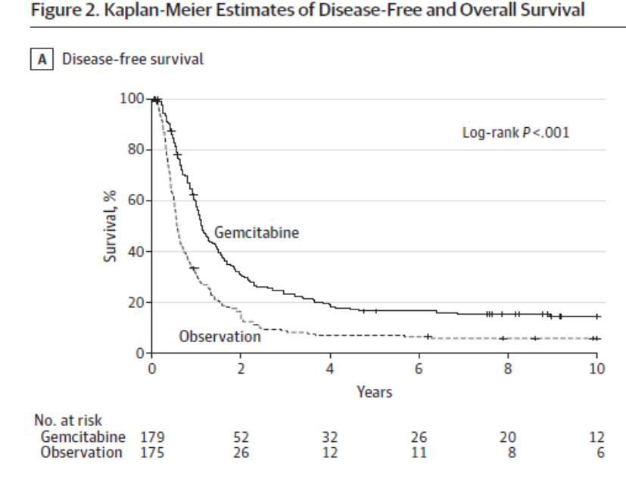
Calculadora del "Tiempo medio de Supervivencia Libre de Evento (tSLEv)" y de la "Prolongación del Tiempo medio de Supervivencia Libre de Evento (PtSLEv)"

20131009-ECA CONK 10y, CaPáncResec [Gemci 6m vs Obs], +S. Oettle
Oettle H, Neuhaus P, Hochhaus A, Hartmann JT, et al. Adjuvant chemotherapy with gemcitabine and long-term outcomes among patients with resected pancreatic cancer: the CONKO-001 randomized trial. JAMA. 2013 Oct 9;310(14):1473-81.
 | Área Bajo la Curva (ABC) por píxeles |  |  |  | Supervivencia | meses
4 | 8901 |  |  |  | 100.0% | 60
5 | 3348 |  |  |  |  | El área de referencia representa | 60 | meses
6 | 1922
 |  |  | Área Bajo la Curva (ABC) por píxeles | Tiempo medko de Supervivencia Libre de Evento (tSLEv) |  |  | Tiempo medio que permenecen con evento
 |  | Área de referencia | 8901 | 60.0 | meses |  | 0.00 | meses
 | Intervención | Gemcitabina | 3348 | 22.6 | meses |  | 37.43 | meses
 | Control | Observación | 1922 | 13.0 | meses |  | 47.04 | meses

 |  |  |  | Diferencia | 9.6 | meses | en | 60 | meses
 |  |  |  |  | 292.6 | días | en | 60 | meses

Tabla 3 : Cálculo del "Tiempo medio de Supervivencia Libre de Evento"(tSLEv) por las áreas bajo las curvas |  |  |  |  | MEDIANAS DE SUPERVIVENCIA LIBRE DE ENFERMEDAD
 | Gemcitabina | Observación |  |  | Gemcitabina | Observación
En un área de: | Media tSLEv, | Media tSLEv, | Dif Medias = PtSLEv, |  | Mediana de SLEv | Mediana de SLEv | Prolongación de la Mediana SLEv
60 meses | meses | meses | meses |  | meses | meses | meses

Recaída de enfermedad | 22.6 | 13.0 | 9.6 |  | 13.4 | 6.7 | 6.7

Abreviaturas: tSLEv: tiempo medio de supervivencia libre de evento; PtSLEv: prolongación del tiempo medio de supervivencia libre de evento.

 |  | meses
 | Resto de t sin éxito | 37.4 | 62.4%
 | PtSLEv por la intervención | 9.6 | 16.0%
 | tSLEv sin la intervención | 13.0 | 21.6%
 |  | 60.00

PtS JA1
Calculadora del "Tiempo medio de Supervivencia (tS)" y de la "Prolongación del Tiempo medio de Supervivencia (PtS)"

20160716-ECA JASP1 80m, CáPáResec [Gemc vs S-1], +S. Uesaka
Uesaka K, Boku N, Fukutomi A, et al. Adjuvant chemotherapy of S-1 versus gemcitabine for resected pancreatic cancer: a phase 3, openlabel, randomised, non-inferiority trial (JASPAC 01). Lancet. 2016 Jul 16;388(10041):248-57
 | Área Bajo la Curva (ABC) por píxeles |  |  |  | Supervivencia | meses
1 | 31571 |  |  |  | 100.0% | 60
2 | 21826 |  |  |  |  | El área de referencia representa | 60 | meses
3 | 17070
 |  |  | Área Bajo la Curva (ABC) por píxeles | Tiempo medio de Supervivencia (tS) |  |  | Tiempo medio que permenecen sin supervivencia
 |  | Área de referencia | 31571 | 60.0 | meses |  | 0.00 | meses
 | Intervención | S-1 | 21826 | 41.5 | meses |  | 18.52 | meses
 | Control | Gemcitabina | 17070 | 32.4 | meses |  | 27.56 | meses

 |  |  |  | Diferencia | 9.04 | meses | en | 60 | meses
 |  |  |  |  | 275.11 | días | en | 60 | meses

Tabla ...: Cálculo del "Tiempo medio de Supervivencia" por las áreas bajo las curvas |  |  |  |  | MEDIANAS DE SUPERVIVENCIA
 | S-1 | Gemcitabina |  |  | S-1 | Gemcitabina
En un área de: | Media tS, | Media tS, | Dif Medias = PtS, |  | Mediana de Supervivencia | Mediana de Supervivencia | Prolongación Mediana Superv
60 meses | meses | meses | meses |  | meses | meses | meses

Supervivencia general | 41.5 | 32.4 | 9.0 |  | 46.5 | 25.5 | 21.0

Abreviaturas: tS: tiempo medio de supervivencia; PtS: prolongación del tiempo medio de supervivencia.
 |  |  |  |  |  |  | meses
 |  |  |  |  |  | Resto de t sin éxito | 18.5 | 30.9%
 |  |  |  |  |  | PtS por la intervención | 9.0 | 15.1%
 |  |  |  |  |  | tS sin la intervención | 32.4 | 54.1%
 |  |  |  |  |  |  | 60.00
Tiempo medio de supervivencia y Prolongación del tiempo medio de supervivencia
 | Resto de t sin éxito | PtS por la intervención | tS sin la intervención
meses | 18.520160907 | 9.0386747331 | 32.44116436

PtSLEv JA1
Calculadora del "Tiempo de Supervivencia Libre de Evento" (tSLEv) y de la "Prolongación del Tiempo de Supervivencia Libre de Evento (PtSLEv)"

20160716-ECA JASP1 80m, CáPáResec [Gemc vs S-1], +S. Uesaka
Uesaka K, Boku N, Fukutomi A, et al. Adjuvant chemotherapy of S-1 versus gemcitabine for resected pancreatic cancer: a phase 3, openlabel, randomised, non-inferiority trial (JASPAC 01). Lancet. 2016 Jul 16;388(10041):248-57
 | Área Bajo la Curva (ABC) por píxeles |  |  |  | Supervivencia | meses
1 | 31571 |  |  |  | 100.0% | 60
2 | 16511 |  |  |  |  | El área de referencia representa | 60 | meses
3 | 11379
 |  |  | Área Bajo la Curva (ABC) por píxeles | Tiempo medko de Supervivencia Libre de Evento (tSLEv) |  |  | Tiempo medio que permenecen con evento
 |  | Área de referencia | 31571 | 60.0 | meses |  | 0.00 | meses
 | Intervención | S-1 | 16511 | 31.4 | meses |  | 28.62 | meses
 | Control | Gemcitabina | 11379 | 21.6 | meses |  | 38.37 | meses

 |  |  |  | Diferencia | 9.75 | meses | en | 60 | meses
 |  |  |  |  | 296.86 | días | en | 60 | meses

Tabla ... : Cálculo del "Tiempo medio de Supervivencia Libre de Evento"(tSLEv) por las áreas bajo las curvas |  |  |  |  | MEDIANAS DE SUPERVIVENCIA LIBRE DE ENFERMEDAD
 | S-1 | Gemcitabina |  |  | S-1 | Gemcitabina
En un área de: | Media tSLEv, | Media tSLEv, | Dif Medias = PtSLEv, |  | Mediana de SLEv | Mediana de SLEv | Prolongación de la Mediana SLEv
60 meses | meses | meses | meses |  | meses | meses | meses

Recaída de enfermedad | 31.4 | 21.6 | 9.8 |  | 22.9 | 11.3 | 11.6

Abreviaturas: tSLEv: tiempo medio de supervivencia libre de evento; PtSLEv: prolongación del tiempo medio de supervivencia libre de evento.
 |  |  |  |  |  |  | meses
 |  |  |  |  |  | Resto de t sin éxito | 28.6 | 47.7%
 |  |  |  |  |  | PtSLEv por la intervención | 9.8 | 16.3%
 |  |  |  |  |  | tSLEv sin la intervención | 21.6 | 36.0%
 |  |  |  |  |  |  | 60.00
Prolongación del tiempo medio de Supervivencia Libre de Evento (PtSLEv)
 | Resto de t sin éxito | PtSLEv por la intervención | tSLEv sin la intervención
meses | 28.621203003 | 9.7532545691 | 21.625542428

PtS ES4
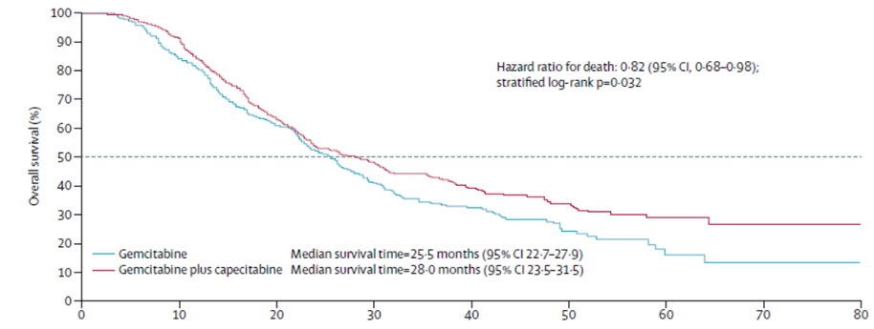
Calculadora del "Tiempo medio de Supervivencia (tS)" y de la "Prolongación del Tiempo medio de Supervivencia (PtS)"

20170311-ECA ESPA 5y, CaPáncResec Gemci[Capeci vs no], +S. Neoptolemos
Neoptolemos JP, Palmer DH, Ghaneh P, Psarelli EE, on behalf of the European Study Group for Pancreatic Cancer. Comparison of adjuvant gemcitabine and capecitabine with gemcitabine monotherapy in patients with resected pancreatic cancer (ESPAC-4): a multicentre, open-label, randomised, phase 3 trial. Lancet. 2017 Mar 11;389(10073):1011-1024.
 | Área Bajo la Curva (ABC) por píxeles |  |  |  | Supervivencia | meses
1 | 31205 |  |  |  | 100.0% | 60
2 | 19382 |  |  |  |  | El área de referencia representa | 60 | meses
3 | 17707
 |  |  | Área Bajo la Curva (ABC) por píxeles | Tiempo medio de Supervivencia (tS) |  |  | Tiempo medio que permenecen sin supervivencia
 |  | Área de referencia | 31205 | 60.0 | meses |  | 0.00 | meses
Intervención |  | Gemcitabina + Capecitabina | 19382 | 37.3 | meses |  | 22.73 | meses
Control |  | Gemcitabina | 17707 | 34.0 | meses |  | 25.95 | meses

 |  |  |  | Diferencia | 3.2 | meses | en | 60 | meses
 |  |  |  |  | 98.0 | días | en | 60 | meses

Tabla 4: Cálculo del "Tiempo medio de Supervivencia" por las áreas bajo las curvas |  |  |  |  | MEDIANAS DE SUPERVIVENCIA
 | Gemcitabina + Capecitabina | Gemcitabina |  |  | Gemcitabina + Capecitabina | Gemcitabina
En un área de: | Media tS, | Media tS, | Dif Medias = PtS, |  | Mediana de Supervivencia | Mediana de Supervivencia | Prolongación Mediana Superv
60 meses | meses | meses | meses |  | meses | meses | meses

Supervivencia general | 37.3 | 34.0 | 3.2 |  | 28.0 | 23.5 | 4.5

Abreviaturas: tS: tiempo medio de supervivencia; PtS: prolongación del tiempo medio de supervivencia.

 |  | meses
 | Resto de t sin éxito | 22.73 | 37.9%
 | PtS por la intervención | 3.22 | 5.4%
 | tS sin la intervención | 34.0 | 56.7%
 |  | 60.00

PtSLEv ES4
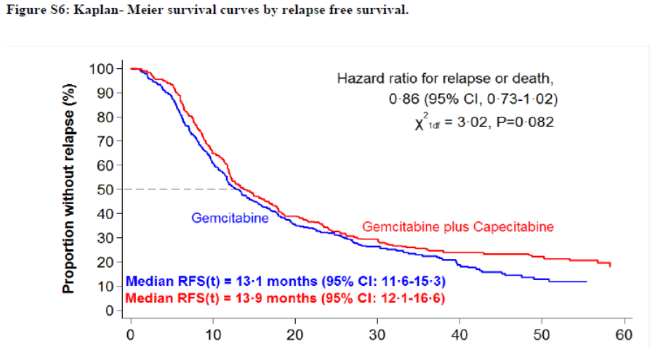
Calculadora del "Tiempo medio de Supervivencia Libre de Evento (tSLEv)" y de la "Prolongación del Tiempo medio de Supervivencia Libre de Evento (PtSLEv)"

20170311-ECA ESPA 5y, CaPáncResec Gemci[Capeci vs no], +S. Neoptolemos
Neoptolemos JP, Palmer DH, Ghaneh P, Psarelli EE, on behalf of the European Study Group for Pancreatic Cancer. Comparison of adjuvant gemcitabine and capecitabine with gemcitabine monotherapy in patients with resected pancreatic cancer (ESPAC-4): a multicentre, open-label, randomised, phase 3 trial. Lancet. 2017 Mar 11;389(10073):1011-1024.
 | Área Bajo la Curva (ABC) por píxeles |  |  |  | Supervivencia | meses
4 | 53690 |  |  |  | 100.0% | 60
5 | 25323 |  |  |  |  | El área de referencia representa | 60 | meses
6 | 22909
 |  |  | Área Bajo la Curva (ABC) por píxeles | Tiempo medko de Supervivencia Libre de Evento (tSLEv) |  |  | Tiempo medio que permenecen con evento
 |  | Área de referencia | 53690 | 60.0 | meses |  | 0.00 | meses
Intervención |  | Gemcitabina + Capecitabina | 25323 | 28.3 | meses |  | 31.70 | meses
Control |  | Gemcitabina | 22909 | 25.6 | meses |  | 34.40 | meses

 |  |  |  | Diferencia | 2.7 | meses | en | 60 | meses
 |  |  |  |  | 82.1 | días | en | 60 | meses

Tabla 5 : Cálculo del "Tiempo medio de Supervivencia Libre de Evento"(tSLEv) por las áreas bajo las curvas |  |  |  |  | MEDIANAS DE SUPERVIVENCIA LIBRE DE ENFERMEDAD
 | Gemcitabina + Capecitabina | Gemcitabina |  |  | Gemcitabina + Capecitabina | Gemcitabina
En un área de: | Media tSLEv, | Media tSLEv, | Dif Medias = PtSLEv, |  | Mediana de SLEv | Mediana de SLEv | Prolongación de la Mediana SLEv
60 meses | meses | meses | meses |  | meses | meses | meses

Recaída de enfermedad | 28.3 | 25.6 | 2.7 |  | 13.9 | 13.1 | 0.8

Abreviaturas: tSLEv: tiempo medio de supervivencia libre de evento; PtSLEv: prolongación del tiempo medio de supervivencia libre de evento.

 |  | meses
 | Resto de t sin éxito | 31.7 | 52.8%
 | PtSLEv por la intervención | 2.7 | 4.5%
 | tSLEv sin la intervención | 25.6 | 42.7%
 |  | 60.00

PtS PR
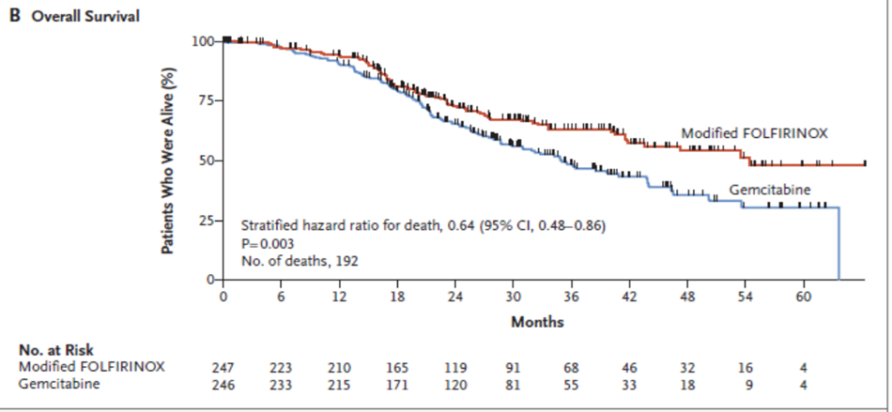
Calculadora del "Tiempo medio de Supervivencia (tS)" y de la "Prolongación del Tiempo medio de Supervivencia (PtS)"

20181220-ECA PROD 5y, CaPánResec [FOLFININOXmod vs Gemci], +S. Conroy
Conroy T, Hammel P, Hebbar M, Ben Abdelghani M, on behalf of the Canadian Cancer Trials Group and the Unicancer-GI–PRODIGE Group. FOLFIRINOX or Gemcitabine as Adjuvant Therapy for Pancreatic Cancer. N Engl J Med. 2018 Dec 20;379(25):2395-2406.
 | Área Bajo la Curva (ABC) por píxeles |  |  |  | Supervivencia | meses
1 | 30096 |  |  |  | 100.0% | 60
2 | 21573 |  |  |  |  | El área de referencia representa | 60 | meses
3 | 18548
 |  |  | Área Bajo la Curva (ABC) por píxeles | Tiempo medio de Supervivencia (tS) |  |  | Tiempo medio que permenecen sin supervivencia
 |  | Área de referencia | 30096 | 60.0 | meses |  | 0.00 | meses
 | Intervención | FOLFIRINOX Mod | 21573 | 43.0 | meses |  | 16.99 | meses
 | Control | Gemcitabina | 18548 | 37.0 | meses |  | 23.02 | meses

 |  |  |  | Diferencia | 6.0 | meses | en | 60 | meses
 |  |  |  |  | 183.6 | días | en | 60 | meses

Tabla 6: Cálculo del "Tiempo medio de Supervivencia" por las áreas bajo las curvas |  |  |  |  | MEDIANAS DE SUPERVIVENCIA
 | FOLFIRINOX Mod | Gemcitabina |  |  | FOLFIRINOX Mod | Gemcitabina
En un área de: | Media tS, | Media tS, | Dif Medias = PtS, |  | Mediana de Supervivencia | Mediana de Supervivencia | Prolongación Mediana Superv
60 meses | meses | meses | meses |  | meses | meses | meses

Supervivencia general | 43.0 | 37.0 | 6.0 |  | 59.4 | 35 | 24.4

Abreviaturas: tS: tiempo medio de supervivencia; PtS: prolongación del tiempo medio de supervivencia.

 |  | meses
 | Resto de t sin éxito | 16.99 | 28.3%
 | PtS por la intervención | 6.03 | 10.1%
 | tS sin la intervención | 37.0 | 61.6%
 |  | 60.00

PtSLEv PR
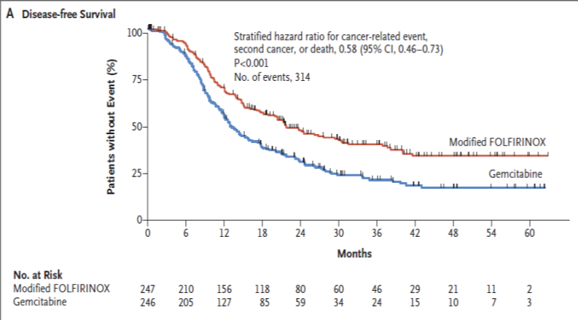
Calculadora del "Tiempo medio de Supervivencia Libre de Evento (tSLEv)" y de la "Prolongación del Tiempo medio de Supervivencia Libre de Evento (PtSLEv)"

20181220-ECA PROD 5y, CaPánResec [FOLFININOXmod vs Gemci], +S. Conroy
Conroy T, Hammel P, Hebbar M, Ben Abdelghani M, on behalf of the Canadian Cancer Trials Group and the Unicancer-GI–PRODIGE Group. FOLFIRINOX or Gemcitabine as Adjuvant Therapy for Pancreatic Cancer. N Engl J Med. 2018 Dec 20;379(25):2395-2406.
 | Área Bajo la Curva (ABC) por píxeles |  |  |  | Supervivencia | meses
4 | 30228 |  |  |  | 100.0% | 60
5 | 15736 |  |  |  |  | El área de referencia representa | 60 | meses
6 | 11273
 |  |  | Área Bajo la Curva (ABC) por píxeles | Tiempo medko de Supervivencia Libre de Evento (tSLEv) |  |  | Tiempo medio que permenecen con evento
 |  | Área de referencia | 30228 | 60.0 | meses |  | 0.00 | meses
 | Intervención | FOLFIRINOX Mod | 15736 | 31.2 | meses |  | 28.77 | meses
 | Control | Gemcitabina | 11273 | 22.4 | meses |  | 37.62 | meses

 |  |  |  | Diferencia | 8.9 | meses | en | 60 | meses
 |  |  |  |  | 269.6 | días | en | 60 | meses

Tabla 7 : Cálculo del "Tiempo medio de Supervivencia Libre de Evento"(tSLEv) por las áreas bajo las curvas |  |  |  |  | MEDIANAS DE SUPERVIVENCIA LIBRE DE ENFERMEDAD
 | FOLFIRINOX Mod | Gemcitabina |  |  | FOLFIRINOX Mod | Gemcitabina
En un área de: | Media tSLEv, | Media tSLEv, | Dif Medias = PtSLEv, |  | Mediana de SLEv | Mediana de SLEv | Prolongación de la Mediana SLEv
60 meses | meses | meses | meses |  | meses | meses | meses

Recaída de enfermedad | 31.2 | 22.4 | 8.9 |  | 21.6 | 12.8 | 8.8

Abreviaturas: tSLEv: tiempo medio de supervivencia libre de evento; PtSLEv: prolongación del tiempo medio de supervivencia libre de evento.

 |  | meses
 | Resto de t sin éxito | 28.8 | 47.9%
 | PtSLEv por la intervención | 8.9 | 14.8%
 | tSLEv sin la intervención | 22.4 | 37.3%
 |  | 60.00

3 tBiogr 4ECA
 | 20131009-ECA CONK1 |  |  | 20160716-ECA JASP1 |  |  | 20170311-ECA ESPA4 |  |  | 20181220-ECA PROD
 |  | ABC de tSLEv por píxeles | ABC de tS por píxeles |  | ABC de tSLEv por píxeles | ABC de tS por píxeles |  | ABC de tSLEv por píxeles | ABC de tS por píxeles |  | ABC de tSLEv por píxeles | ABC de tS por píxeles
 | Área de referencia | 8901 | 9108 | Área de referencia | 31571 | 31571 | Área de referencia | 53690 | 31205 | Área de referencia | 30228 | 30096
 | Observación | 1922 | 3668 | S-1 | 16511 | 21826 | Gemcitabina + Capecitabina | 25323 | 19382 | FOLFIRINOX Mod | 15736 | 21573
 | Gemcitabina | 3348 | 4441 | Gemcitabina | 11379 | 17070 | Gemcitabina | 22909 | 17707 | Gemcitabina | 11273 | 18548

 |  | tSLEv | tS |  | tSLEv | tS |  | tSLEv | tS |  | tSLEv | tS
 |  | meses | meses |  | meses | meses |  | meses | meses |  | meses | meses
 | Área de referencia | 60.0 | 60.0 | Área de referencia | 60.0 | 60.0 | Área de referencia | 60.0 | 60.0 | Área de referencia | 60.0 | 60.0
 | Observación | 13.0 | 24.2 | S-1 | 31.4 | 41.5 | Gemcitabina + Capecitabina | 24.9 | 37.3 | FOLFIRINOX Mod | 31.2 | 43.0
 | Gemcitabina | 22.6 | 29.3 | Gemcitabina | 21.6 | 32.4 | Gemcitabina | 22.0 | 34.0 | Gemcitabina | 22.4 | 37.0

Tabla ... Diferencias en la distribución de "Tiempo medio de Supervivencia vivido SIN evento, vivido CON evento, y de Mortalidad"
 |  | 20131009-ECA CONK1 |  |  | 20160716-ECA JASP1 |  |  | 20170311-ECA ESPA4 |  |  | 20181220-ECA PROD
 |  | Observación | Gemcitabina |  | S-1 | Gemcitabina |  | Gemcitabina + Capecitabina | Gemcitabina |  | FOLFIRINOX Mod | Gemcitabina
En un área de: |  | Media, | Media, |  | Media, | Media, |  | Media, | Media, |  | Media, | Media,
60 meses |  | meses | meses |  | meses | meses |  | meses | meses |  | meses | meses

tS vivido SIN evento |  | 12.96 | 22.57 |  | 31.38 | 21.63 |  | 24.92 | 22.00 |  | 31.23 | 22.38
tS vivido CON evento |  | 11.21 | 6.69 |  | 10.10 | 10.82 |  | 12.35 | 12.05 |  | 11.77 | 14.60
t de Mortalidad |  | 35.84 | 30.74 |  | 18.52 | 27.56 |  | 22.73 | 25.95 |  | 16.99 | 23.02

Tabla 3: Diferencias en la distribución de "Tiempo medio de Supervivencia vivido SIN evento, vivido CON evento, y de Mortalidad"
En un seguimiento de 60 meses | meses, Observac (CONK1) | meses, GEMCI (CONK1) | meses, S-1 (JASP1) | meses, GEMCI + CAPEC (ESPA4) | meses, FOLFIRINOX (PROD)
tS vivido SIN evento | 12.96 | 22.57 | 31.38 | 24.92 | 31.23
tS vivido CON Evento | 11.21 | 6.69 | 10.10 | 12.35 | 11.77
t de Mortalidad | 35.84 | 30.74 | 18.52 | 22.73 | 16.99
Total t analizado | 60.0 | 60.0 | 60.0 | 60.0 | 60.0

Tiempos de Supervivencia vivido sin enfermedad, vivido con enfermedad y de Mortalidad

